1. Model Matrix
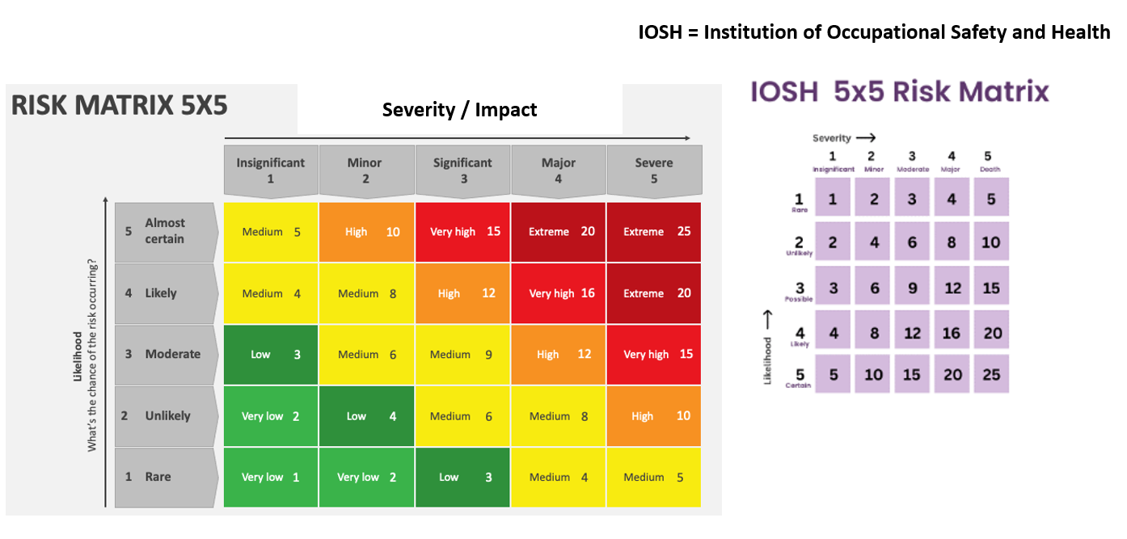

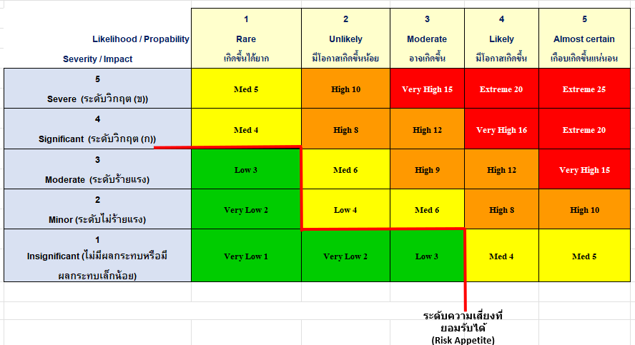

2. Risk Criteria
อ้างอิง : กฏหมายลำดับรอง ฉบับที่ 6 | Severity / Impact |  |  |  |  |  |  |  |  | Likelihood (Frequency) / Probability
เรื่องลักษณะภัยคุกคาม | รายละเอียด | ความต่อเนื่องของธุรกิจ (B) | ผลกระทบด้านผู้ใช้บริการ (S) | ผลกระทบด้านชื่อเสียง (R) | ภาพลักษณ์ขององค์กร (I) | ผลกระทบทางกฎหมาย (L) | ผลกระทบกับระบบอื่นๆ (O) |  |  | รายละเอียด | ความถี่ (Frequency)
5. Severe (ระดับวิกฤต (ข)) | ภัยคุกคามที่มีผลกระทบอย่างรุนแรงมากที่สุด - ถือว่าเป็นภัยต่อความมั่นคงของรัฐ หรืออาจทำให้ประเทศหรือส่วนใดส่วนหนึ่งของประเทศตกอยู่ในภาวะคับขัน - หรือมีการกระทำความผิดเกี่ยวกับการก่อการร้ายตามประมวลกฎหมายอาญา การรบหรือการสงคราม - รวมถึงไม่สามารถกู้คืนอุปกรณ์หรือระบบงานที่ได้รับผลกระทบได้เลย - และจำเป็นต้องมีมาตรการเร่งด่วนในการกู้คืนอุปกรณ์หรือระบบงานที่เกี่ยวข้อง | มีผลต่อธุรกิจอย่างต่อเนื่องในระดับประเทศและขยายวงกว้างไปยังทั่วโลก เนื่องจากไม่สามารถกู้คืนการทำงานของ CII ได้เลย | กระทบผู้ใช้งานเกินร้อยละ 50 ของผู้ใช้งานทั้งหมด | กระทบต่อชื่อเสียงระยะยาวของหน่วยงานจนส่งผลกระทบต่อความน่าเชื่อถือของหน่วยงาน | ส่งผลกระทบอย่างรุนแรงมากต่อความน่าเชื่อถือในระดับชาติ ส่งผลต่ดการลงทุน | ส่งผลต่อการปฏิบัติตามข้อบังคับทางกฎหมายโดยตรง ซึ่งจะต้องรายงานและปฏิบัติตามข้อกำหนดทางกฎหมายที่เกี่ยวข้อง | ส่งผลโดยตรงต่อโครงสร้างพื้นฐานสำคัญระดับประเทศ ในวงกว้าง |  | 5 Almost certain เกือบเกิดขึ้นแน่นอน | เหตุการณ์ที่มีความแน่นอน หรือ เกือบเกิดขึ้นเป็นปกติ | > 80 % หรือทุกๆ วัน
4. Significant (ระดับวิกฤต (ก)) | ภัยคุกคามที่ส่งผลกระทบรุนแรงมากต่อการดำเนินงานหลักขององค์กร - ทำให้ระบบและการบริการที่สำคัญของประเทศล้มเหลวทั้งระบบจนรัฐไม่สามารถควบคุมการทำงานส่วนกลางของระบบคอมพิวเตอร์ของรัฐได้ รวมถึงข้อมูลคอมพิวเตอร์จำนวนมากถูกทำลายเป็นวงกว้างในระดับประเทศ และไม่สามารถกู้คืนการทำงานของ CII ได้ตามแผนการกู้คืน - มีความเสี่ยงที่จะลุกลามไปยัง CII อื่นๆ ของประเทศ - อาจจะมีผลทำให้บุคคลจำนวนมากเสียชีวิต - ระบบคอมพิวเตอร์จำนวนมากถูกทำลายเป็นวงกว้างในระดับประเทศ | มีผลต่อธุรกิจอย่างต่อเนื่อง เนื่องจากไม่สามารถกู้คืนการทำงานของ CII ได้ตามแผนการกู้คืน | กระทบผู้ใช้งานเกินร้อยละ 50 ของผู้ใช้งานทั้งหมด | กระทบต่อชื่อเสียงระยะยาวของหน่วยงานจนส่งผลกระทบต่อความน่าเชื่อถือของหน่วยงาน | ส่งผลกระทบอย่างรุนแรงต่อความเชื่อมั่นในองค์กรและในระดับประเทศ | ส่งผลต่อการปฏิบัติตามข้อบังคับทางกฎหมายโดยตรง ซึ่งจะต้องรายงานและปฏิบัติตามข้อกำหนดทางกฎหมายที่เกี่ยวข้อง | ส่งผลต่อระบบโครงสร้างพื้นฐานอื่นๆ ได้ |  | 4 Likely มีโอกาสเกิดขึ้น | เหตุการณ์ที่เป็นไปได้สูง หรือมีโอกาสเกิดขึ้น เป็นปกติ | <> 60 - 80 % หรือทุกๆ สัปดาห์
3. Moderate (ระดับร้ายแรง) | ภัยคุกคามมีผลกระทบสำคัญต่อระบบหลายระบบ - ทำให้การบริการหลักไม่สามารถทำงานหรือให้บริการได้ - ไม่สามารถกู้คืนระบบคอมพิวเตอร์ที่ใช้สำหรับบริการหลักได้ ตามแผนกู้คืน | มีผลกระทบต่อการขยายของธุรกิจ | กระทบผู้ใช้งานไม่เกินร้อยละ 50 ของผู้ใช้งานทั้งหมด | กระทบต่อชื่อเสียงระยะสั้นของหน่วยงาน | ส่งผลกระทบต่อชื่อเสียงขององค์กร | ส่งผลต่อการปฏิบัติตามข้อบังคับบางประการ | อาจขยายผลกระทบไปยังหลายระบบได้ |  | 3 Moderate อาจเกิดขึ้น | เหตุการณ์ที่น่าจะเป็นไปได้ หรืออาจเกิดขึ้นได้บางครั้ง | <> 40 - 60% หรือทุกๆ เดือน
2. Minor (ระดับไม่ร้ายแรง) | ภัยคุกคามมีผลกระทบเพียงเล็กน้อย อาจส่งผลต่อระบบบางส่วนหรือผู้ใช้บริการในวงจำกัด - ทำให้การบริการของรัฐด้อยประสิทธิภาพลงไปบ้าง แต่ไม่ถึงทำให้ระบบหรือบริการต้องหยุดชะงักหรือไม่สามารถใช้งานได้ - สามารถกู้คืนระบบคอมพิวเตอร์ได้บางส่วนและสามารถดำเนินการได้ตามแผนการกู้คืน | การเตรียมการป้องกันพื้นฐาน เช่น อุปกรณ์การติดต่อสื่อสาร และการจัดการข้อมูลที่สอดคล้องกับข้อกำหนด เพื่อป้องกันผลกระทบ | กระทบเฉพาะผู้ใช้งานภายในหน่วยงาน | ไม่กระทบต่อชื่อเสียงของหน่วยงาน | ไม่ได้รับผลกระทบที่ชัดเจน | ไม่ละเมิดกฎหมายหรือข้อบังคับ | มีผลเพียงเล็กน้อยกับระบบบริการหลักที่ไม่สำคัญ |  | 2 Unlikely มีโอกาสเกิดขึ้นน้อย | เหตุการณ์ที่อาจเกิดขึ้นน้อยมาก หรือมีโอกาสเกิดขึ้นได้น้อย | <> 20 - 40 % หรือทุกๆ 3 เดือน
1. Insignificant (ไม่มีผลกระทบหรือกระทบเล็กน้อย) | ภัยคุกคามไม่มีผลกระทบใด ๆ ต่อระบบ ข้อมูล หรือการดำเนินงานขององค์กร | ไม่มีการหยุดชะงักของระบบหรือข้อมูลใด ๆ | ไม่มีผลกระทบต่อผู้ใช้บริการ | ไม่กระทบต่อชื่อเสียงของหน่วยงาน | ไม่มีผลกระทบต่อภาพลักษณ์ | ไม่มีผลต่อการปฏิบัติตามข้อกำหนดหรือกฎหมาย | ระบบอื่น ๆ ไม่ได้รับผลกระทบ |  | 1 Rare เกิดขึ้นได้ยาก | เหตุการณ์ที่ไม่น่ามีโอกาสเกิดขึ้นได้ | 0.1 - 20 % หรือทุกๆ 6 เดือนหรือมากกว่า

 | 1 | 2 | 3 | 4 | 5
Likelihood / Propability | Rare | Unlikely | Moderate | Likely | Almost certain |  |  |  |  | 1. ระดับความเสี่ยง (A*B=C)
Severity / Impact | เกิดขึ้นได้ยาก | มีโอกาสเกิดขึ้นน้อย | อาจเกิดขึ้น | มีโอกาสเกิดขึ้น | เกือบเกิดขึ้นแน่นอน |  |  |  |  | เกณฑ์ที่ยอมรับได้ /คำอธิบาย | Risk Score
5 | Med 5 | High 10 | Very High 15 | Extreme 20 | Extreme 25 |  |  | Very High |  | เป็นความเสี่ยงขั้นวิกฤติ ต้องมีการดำเนินการโดยทันทีและมีการวางแผนจัดการความเสี่ยง | 12.5 - 25
Severe (ระดับวิกฤต (ข))
4 | Med 4 | High 8 | High 12 | Very High 16 | Extreme 20 |  |  | High |  | เป็นความเสี่ยงสูง ต้องมีการดำเนินการบางอย่างเพื่อลดความเสี่ยง | 7.0 - 12.4
Significant (ระดับวิกฤต (ก))
3 | Low 3 | Med 6 | High 9 | High 12 | Very High 15 |  |  | Moderate |  | เป็นความเสี่ยงปานกลาง ดังนั้นต้องมีการติดตามและอาจมีมาตรการป้องกัน | 4.4 -6.9
Moderate (ระดับร้ายแรง)
2 | Very Low 2 | Low 4 | Med 6 | High 8 | High 10 |  |  | Low |  | ต้องมีการติดตามเป็นระยะ แต่ยังไม่ต้องมีการดำเนินการใดๆเพิ่มเติม | 1 - 4.4
Minor (ระดับไม่ร้ายแรง)
1 | Very Low 1 | Very Low 2 | Low 3 | Med 4 | Med 5
Insignificant (ไม่มีผลกระทบหรือมีผลกระทบเล็กน้อย)
 |  |  |  |  |  |  |  |  |  | 2. ค่าเฉลี่ยของระดับความเสี่ยง (Risk Level)
ระดับความเสี่ยงที่ยอมรับได้
(Risk Appetite)
 |  |  |  |  |  |  |  |  |  | เกณฑ์ที่ยอมรับได้ /คำอธิบาย | Risk Score
 |  |  |  |  |  |  |  | Very High |  | เป็นความเสี่ยงขั้นวิกฤติ ต้องมีการดำเนินการโดยทันทีและมีการวางแผนจัดการความเสี่ยง | 12.5 - 25

 |  |  |  |  |  |  |  | High |  | เป็นความเสี่ยงสูง ต้องมีการดำเนินการบางอย่างเพื่อลดความเสี่ยง | 7.0 - 12.4

 |  |  |  |  |  |  |  | Moderate |  | เป็นความเสี่ยงปานกลาง ดังนั้นต้องมีการติดตามและอาจมีมาตรการป้องกัน | 4.5 - 6.9

 |  |  |  |  |  |  |  | Low |  | ต้องมีการติดตามเป็นระยะ แต่ยังไม่ต้องมีการดำเนินการใดๆเพิ่มเติม | 1 - 4.4

 |  |  |  |  |  |  |  |  |  | 3. ผลการประเมินความเสี่ยง(เฉลี่ย) โดยรวม (16 Clusters, 160 Risk Identify) - ตามมาตรการไซเบอร์ขั้นต่ำ
 |  |  |  |  |  |  |  | เกณฑ์ตาม พรบ ไซเบอร์ |  | เกณฑ์ที่ยอมรับได้ /คำอธิบาย | Risk Score
 |  |  |  |  |  |  |  | Very High (สูงมาก) |  | ความเสี่ยงทางด้านไซเบอร์ขั้นสูง ต้องมีการจัดทำเอกสารอย่างน้อย 22 หัวข้อ ตามข้อกำหนด ซึ่งรวมเอกสารความเสี่ยงขั้นต่ำและขั้นปานกลางและสูง แล้ว | 12.5 - 25

 |  |  |  |  |  |  |  | High (สูง) |  | ความเสี่ยงทางด้านไซเบอร์ขั้นสูง ต้องมีการจัดทำเอกสารอย่างน้อย 17 หัวข้อ ตามข้อกำหนด ซึ่งรวมเอกสารความเสี่ยงขั้นต่ำและขั้นปานกลางแล้ว | 7.0 - 12.4

 |  |  |  |  |  |  |  | Moderate (กลาง) |  | ความเสี่ยงทางด้านไซเบอร์ขั้นปานกลาง ต้องมีการจัดทำเอกสารอย่างน้อย 13 หัวข้อ ตามข้อกำหนด ซึ่งรวมเอกสารความเสี่ยงขั้นต่ำแล้ว | 4.5 - 6.9

 |  |  |  |  |  |  |  | Low (ต่ำ) |  | ความเสี่ยงทางด้านไซเบอร์ขั้นต่ำ ต้องมีการจัดทำเอกสารอย่างน้อย 10 หัวข้อ ตามข้อกำหนด | 1 - 4.4

